Parte 2
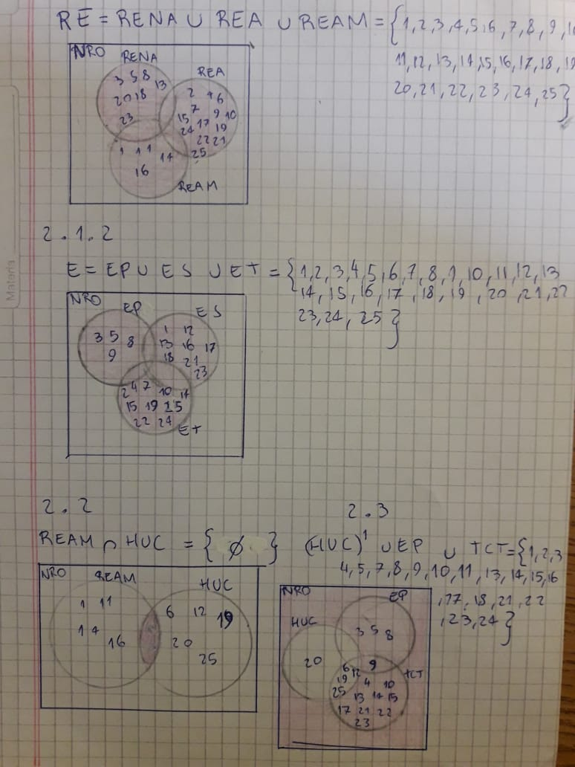
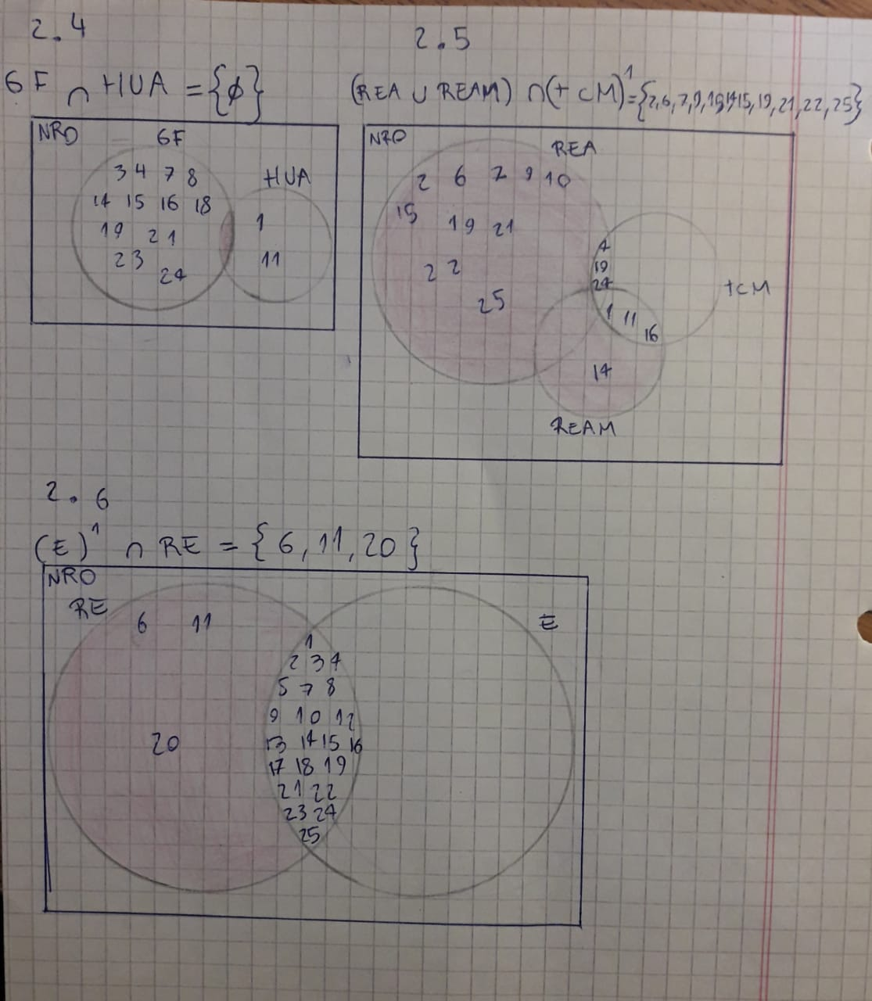

Parte 3
(TCF) Facebook={1,2,4,6,7,10,12,13,15,17,18,20,21,23,24} | n(TCF) | 60% | 15
(TCW) WathsApp ={1,2,3,5,6,7,8,9,12,14,17,1,19,20,22,23,25} | n(TCW) | 68% | 17
(TCT) Tweeter ={4,6,9,10,12,13,14,15,17,19,21,22,23,25} | n(TCT) | 56% | 14
(TCL) Llamadas={1,2,4,6,7,8,9,10,11,12,14,16,17,19,21,22,24,25} | n(TCL) | 72% | 18
(TCMT) msj de texto ={1,4,11,16,19,24} | n(TCMT) | 24% | 6
 |  | 280%

